Hoja1
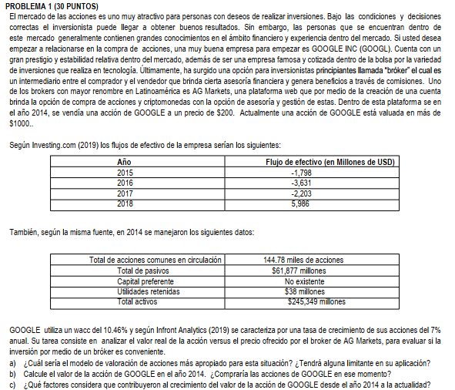

 | wacc = | 10.46%
 | g = | 7%

a) | El modelo de valoración de acciones más apropiado es el de Flujo de efectivo Libre
 | La limitante es que no tenemos el valor de la deuda que nos limita, solo tengo los pasivos

 | Año | FE | Total acciones comunes en circulación | 144780
 | 2015 | -1,798,000.00 | Total pasivos | 61,877,000.00
 | 2016 | -3,631,000.00 | Capital preferente | no existe
 | 2017 | -2,203,000.00 | Utilidades retenidas | 38,000,000.00
 | 2018 | 5,986,000.00 | Total activos | 245,349,000.00

PASO 1 | FET = | 185,116,184.97

PASO 2 | Año | FE
 | 2015 | -1,798,000.00
 | 2016 | -3,631,000.00
 | 2017 | -2,203,000.00
 | 2018 | 191,102,184.97
 |  | 122,126,488.43

PASO 3 | Patrimonio = | Q60,249,488.43

PASO 4 | Capital común = | 22,249,488.43

PASO 5 | P = | 22,249,488.43
 |  | 144780
 | P = | 153.68

c) | El valor de su acción ha crecido debido a la variedad de inversiones que realiza en
 | tecnología, haciendo que más personas quieran adquirir acciones con ellos.

Hoja2
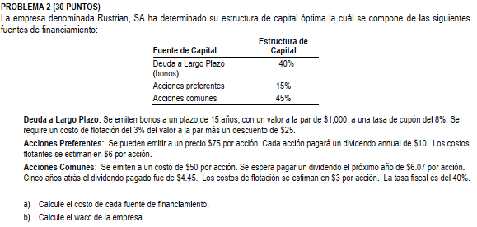

 | Fuene de capital | Estructura de capital
 | Deuda a largo plazo | 40%
 | Acciones preferentes | 15%
 | Acciones comunes | 45%

a) | Costo de las fuentes de financiamiento

 | Deuda a largo plazo

 | n = | 15 | años | costo de flotación = |  | 30.00
 | VN = | 1,000.00 |  | Descuento = |  | 25.00
 | Tasa cupón = | 8%
 | Nd = | 945.00
 | I = | 80.00
 | T = | 40%

$$k_{d}=\frac{I+\frac{VN −Nd}{n}}{\frac{Nd+VN}{2}}$$

$$k_{d}=\frac{80+\frac{1000 −945}{15}}{\frac{945+1000}{2}}$$

 | kd = | 83.67
 |  | 972.5
 | kd = | 8.60% |  | ki = | 5.16%

 | Acciones preferentes
 | Dp = | 10.00 | anual
 | Np = | 69.00
 | P = | 75.00
 | Costo flotante = | 6.00

 | kp = | 10.00
 |  | 69.00
 | kp = | 14.49%

 | Acciones comunes
 |  |  |  |  | F = P*(1+g)^n
 | P = | 50.00 |  |  | F = | 6.07
 | D1 = | 6.07 |  |  | P = | 4.45
 | costos de flotación | 3.00 |  |  | n = | 6 | años | 5 años atrás + el próximo

 | kr = | 6.07 | (+) 5.31% |  | 60.70 = 4.45*(1+g)^6
 |  | 47.00 |  |  | 1.3640449438 | (1+g)^6
 |  |  |  |  | g = | 5.31%
 | kr = | 18.23%

b) | wacc = | 12.44%

Hoja3
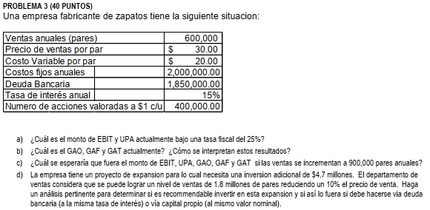

 | Ventas anuales (pares) = |  | 600,000.00
 | Precio de venta por par = |  | 30.00
 | Costo variable por par = |  | 20.00
 | Costos fijos anuales = |  | 2,000,000.00
 | Deuda bancaria = |  | 1,850,000.00
 | Tasa interés anual = |  | 15%
 | # acciones a $1 cada una = |  | 400,000.00 |  | T = | 25%

a) | EBIT = V - CV - CF |  | Ventas = | 18,000,000.00
 |  |  | CV = | 12,000,000.00
 |  |  | CF = | 2,000,000.00
 |  |  | EBIT = | 4,000,000.00

 | EBIT | 4,000,000.00
 | Intereses | 277,500.00
 | UAI | 3,722,500.00
 | Impuestos | 930,625.00
 | UN | 2,791,875.00
 | D Preferentes | 0
 | UDAC | 2,791,875.00
 | UPA | 6.980
 | # acc comunes | 400,000.00

b) | GAO = | Q*(P - CV)
 |  | Q*(P-CV)-CF
 | GAO = | 6,000,000.00
 |  | 4,000,000.00
 | GAO = | 1.5 | Por cada punto porcentual que varían las ventas, las EBIT varían 1.5 veces más

 | GAF = | EBIT
 |  | EBIT - I - (DP/1-T)
 | GAF = | 4,000,000.00
 |  | 3,722,500.00
 | GAF = | 1.07 | Por cada punto porcentual que varía las EBIT, las UPA varían 1.07 veces más

 | GAT = | GAO*GAF
 | GAT = | 1.61 | Por cada punto porcentual que varían las ventas, las UPA varían 1.61 veces más.

c) | Ventas anuales (pares) = |  | 900,000.00
 | Precio de venta por par = |  | 30.00
 | Costo variable por par = |  | 20.00
 | Costos fijos anuales = |  | 2,000,000.00
 | Deuda bancaria = |  | 1,850,000.00
 | Tasa interés anual = |  | 15%
 | # acciones a $1 cada una = |  | 400,000.00 |  | T = | 25%

 | EBIT = V - CV - CF |  | Ventas = | 27,000,000.00
 |  |  | CV = | 18,000,000.00
 |  |  | CF = | 2,000,000.00
 |  |  | EBIT = | 7,000,000.00

 | EBIT | 7,000,000.00
 | Intereses | 277,500.00
 | UAI | 6,722,500.00
 | Impuestos | 1,680,625.00
 | UN | 5,041,875.00
 | D Preferentes | 0
 | UDAC | 5,041,875.00
 | UPA | 12.605
 | # acc comunes | 400,000.00

 | GAO = | Q*(P - CV)
 |  | Q*(P-CV)-CF
 | GAO = | 9,000,000.00
 |  | 7,000,000.00
 | GAO = | 1.29 | Por cada punto porcentual que varían las ventas, las EBIT varían 1.29 veces más

 | GAF = | EBIT
 |  | EBIT - I - (DP/1-T)
 | GAF = | 7,000,000.00
 |  | 6,722,500.00
 | GAF = | 1.04 | Por cada punto porcentual que varía las EBIT, las UPA varían 1.04 veces más

 | GAT = | GAO*GAF
 | GAT = | 1.34 | Por cada punto porcentual que varían las ventas, las UPA varían 1.34 veces más.

d) | Ventas anuales (pares) = |  | 1,800,000.00
 | Precio de venta por par = |  | 27.00
 | Costo variable por par = |  | 20.00
 | Costos fijos anuales = |  | 2,000,000.00
 | Deuda bancaria = |  | 6,550,000.00
 | Tasa interés anual = |  | 15%
 | # acciones a $1 cada una = |  | 400,000.00 |  | T = | 25%

 | EBIT = V - CV - CF |  | Ventas = | 48,600,000.00
 |  |  | CV = | 36,000,000.00
 |  |  | CF = | 2,000,000.00
 |  |  | EBIT = | 10,600,000.00

 | EBIT | 10,600,000.00
 | Intereses | 982,500.00
 | UAI | 9,617,500.00
 | Impuestos | 2,404,375.00
 | UN | 7,213,125.00
 | D Preferentes | 0
 | UDAC | 7,213,125.00
 | UPA | 18.033
 | # acc comunes | 400,000.00

 | GAO = | Q*(P - CV)
 |  | Q*(P-CV)-CF
 | GAO = | 12,600,000.00
 |  | 10,600,000.00
 | GAO = | 1.19 | Por cada punto porcentual que varían las ventas, las EBIT varían 1.19 veces más

 | GAF = | EBIT
 |  | EBIT - I - (DP/1-T)
 | GAF = | 10,600,000.00
 |  | 9,617,500.00
 | GAF = | 1.10 | Por cada punto porcentual que varía las EBIT, las UPA varían 1.10 veces más

 | GAT = | GAO*GAF
 | GAT = | 1.31 | Por cada punto porcentual que varían las ventas, las UPA varían 1.31 veces más.

 | Ventas anuales (pares) = |  | 1,800,000.00
 | Precio de venta por par = |  | 27.00
 | Costo variable por par = |  | 20.00
 | Costos fijos anuales = |  | 6,700,000.00
 | Deuda bancaria = |  | 1,850,000.00
 | Tasa interés anual = |  | 15%
 | # acciones a $1 cada una = |  | 400,000.00 |  | T = | 25%

 | EBIT = V - CV - CF |  | Ventas = | 48,600,000.00
 |  |  | CV = | 36,000,000.00
 |  |  | CF = | 6,700,000.00
 |  |  | EBIT = | 5,900,000.00

 | EBIT | 5,900,000.00
 | Intereses | 277,500.00
 | UAI | 5,622,500.00
 | Impuestos | 1,405,625.00
 | UN | 4,216,875.00
 | D Preferentes | 0
 | UDAC | 4,216,875.00
 | UPA | 10.542
 | # acc comunes | 400,000.00

 | GAO = | Q*(P - CV)
 |  | Q*(P-CV)-CF
 | GAO = | 12,600,000.00
 |  | 5,900,000.00
 | GAO = | 2.14 | Por cada punto porcentual que varían las ventas, las EBIT varían 2.14 veces más

 | GAF = | EBIT
 |  | EBIT - I - (DP/1-T)
 | GAF = | 5,900,000.00
 |  | 5,622,500.00
 | GAF = | 1.05 | Por cada punto porcentual que varía las EBIT, las UPA varían 1.05 veces más

 | GAT = | GAO*GAF
 | GAT = | 2.24 | Por cada punto porcentual que varían las ventas, las UPA varían 2.24 veces más.

 | Un alto grado de apalancamiento financiero conlleva altos pagos de interés sobre esa deuda, lo que afecta negativamente a las ganancias.
 | Por lo tanto, se recomienda invertir en la expansión via deuda bancaria

